Planilha1
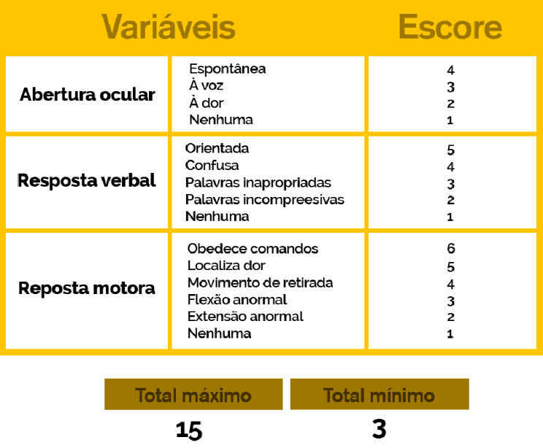
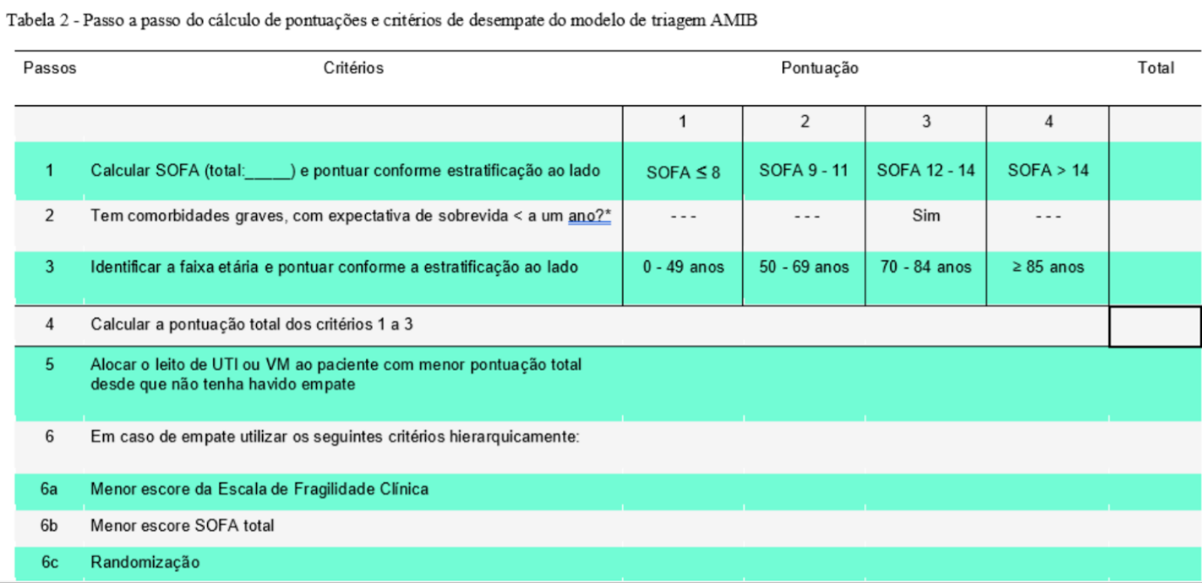
Dados Pessoais |  | Previsão de sobrevivência a curto prazo |  |  |  |  |  | Previsão de sobrevivência a longo prazo |  | Desempate
PACIENTE |  | SOFA |  |  |  |  |  | Índice de Comorbidades de Charlson | Eastern Cooperative Oncology Group (Fragilidade Clínica)
Paciente | idade | NEUROLÓGICO | CARDIOVASCULAR | RESPIRATÓRIO | COAGULAÇÃO | HEPÁTICO | RENAL | ICC | ECOG | CALCULATE_MINOR_TOTAL | CALCULATE_FRAGILITY | CALCULATE_SOFA | CLASSIFICATION | Julgamento Clínico
ADERILTO | 19 | 0 | 0 | 1 | 2 | 2 | 2 | 2 | 2 | 2 | 2 | 7 | 11
SORIANE | 80 | 0 | 0 | 4 | 4 | 0 | 1 | 4 | 2 | 4 | 2 | 9 | 15
IBRAIM | 13 | 4 | 3 | 4 | 2 | 4 | 3 | 2 | 2 | 5 | 2 | 20 | 27
CHONG | 94 | 0 | 4 | 0 | 3 | 0 | 3 | 4 | 2 | 6 | 2 | 10 | 18
NALZIRA | 72 | 0 | 3 | 4 | 2 | 0 | 4 | 4 | 2 | 6 | 2 | 13 | 21
GLEIDESON | 30 | 4 | 2 | 1 | 0 | 1 | 1 | 2 | 4 | 6 | 4 | 9 | 19
GENI | 46 | 1 | 0 | 3 | 1 | 3 | 2 | 2 | 4 | 7 | 4 | 10 | 21
MARLUANE | 75 | 3 | 4 | 2 | 2 | 2 | 0 | 4 | 4 | 9 | 4 | 13 | 26
RANE | 72 | 4 | 1 | 2 | 4 | 1 | 1 | 2 | 4 | 9 | 4 | 13 | 26
EFESIO | 73 | 3 | 0 | 1 | 2 | 4 | 3 | 2 | 4 | 9 | 4 | 13 | 26

